Hoja1
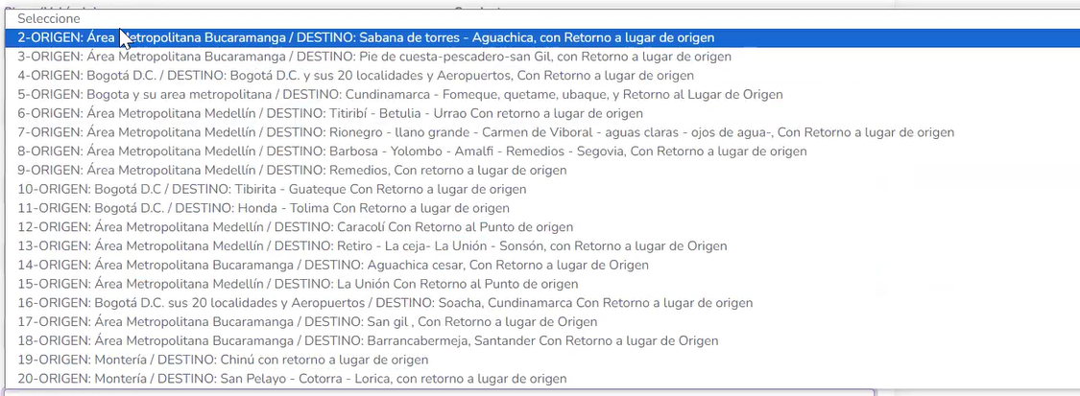
FUEC
1- Que nos de la opcion de buscar para que haya mas agilidad

2- en alcon hay opciones de editar fuec habia una opcion de duplicar el fuec , solo cambio la fecha de inicio y final del fuec

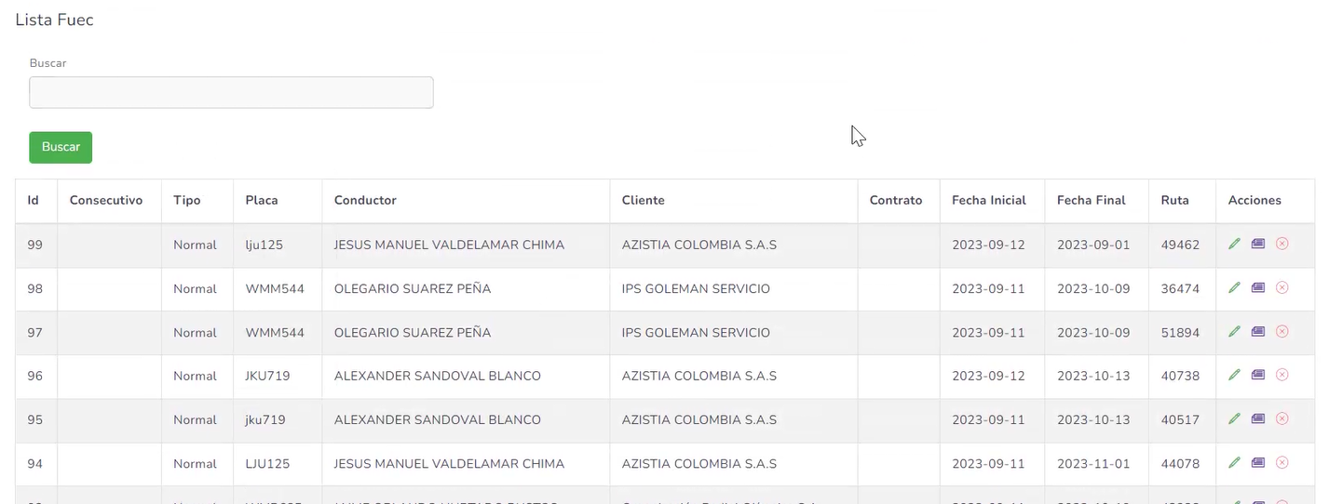

3- cuando se este creando el contrato del cliente haya un campo para crear objeto del contrato, lo que se pretende es que cuando se este haciendo un nuevo FUEC se llame el cliente y automaticamente muestre el objeto de contrato
4- cuando se esta creando el contrato del cliente el campo de Direccion es muy corto
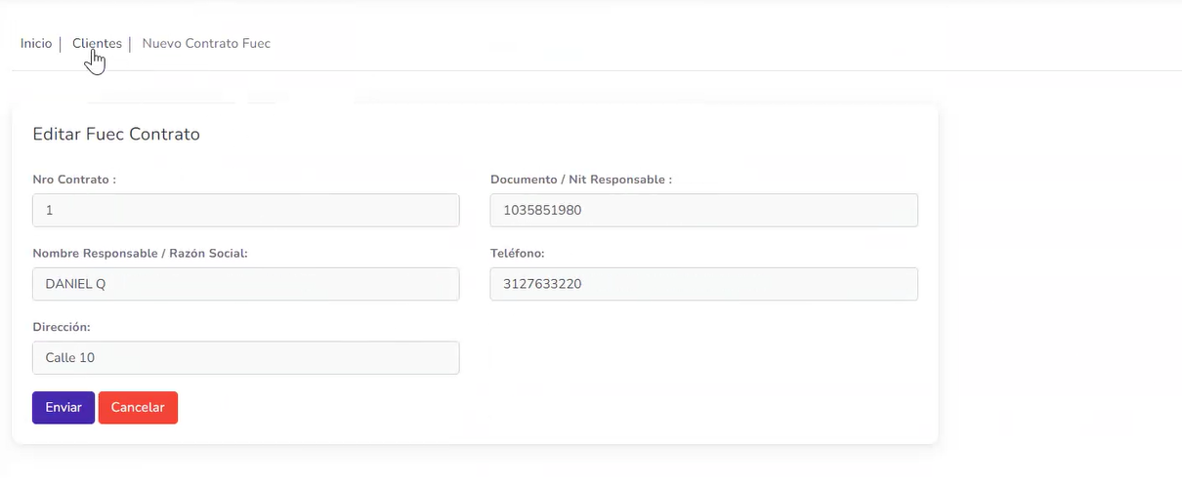

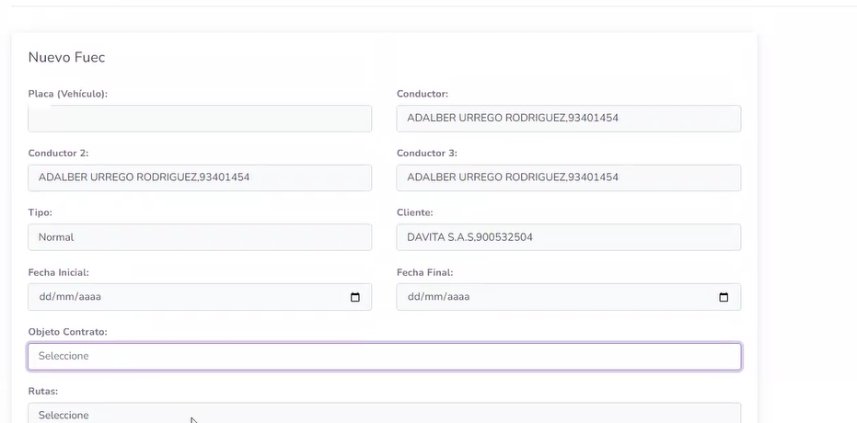

5- en el de produccion esta dejando hacer fuec con fechas vencidas
6-cuando se crea un vehiculo cuando es convenio, debe exigir la fecha del mismo
7- el mapa no esta funcionando en produccion

